Sheet1
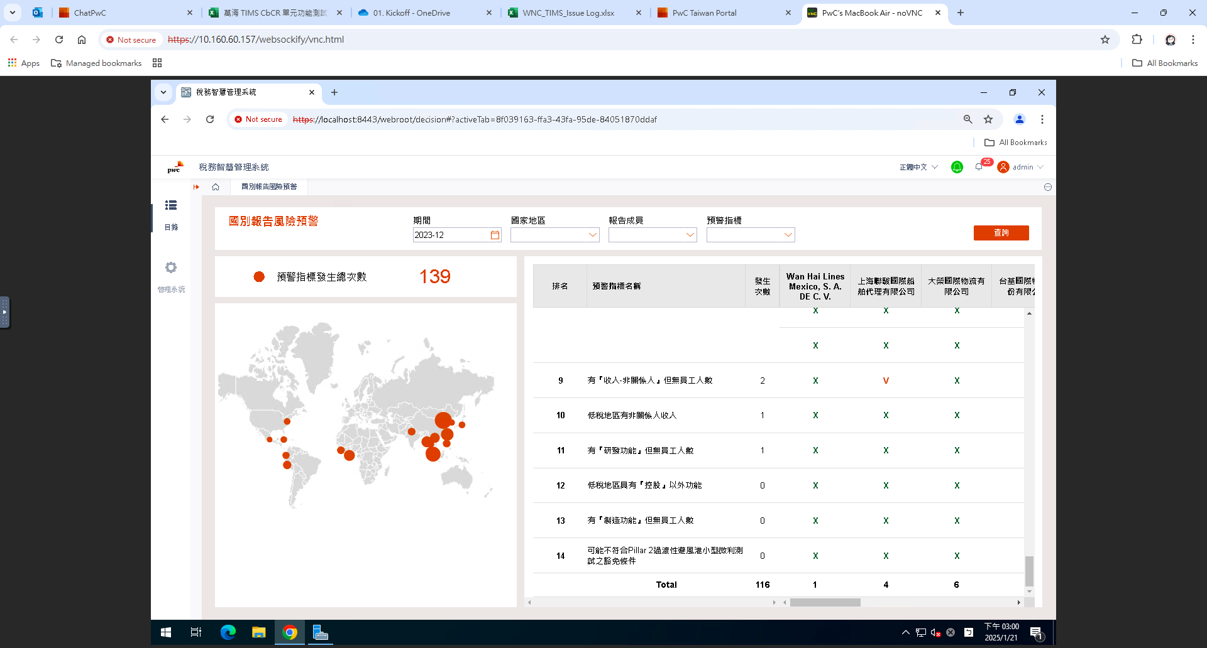
編號 | 圖片 | 問題描述
圖1 |  | ◆期間篩選2023-12
 |  | 1.右表報告成員未完整顯示
 |  | 目前僅顯示報告成員中文名稱之11家公司，請改以報告成員英文名稱作為下拉式選單共31家
 |  | 2.右表發生次數與左邊卡片次數不同

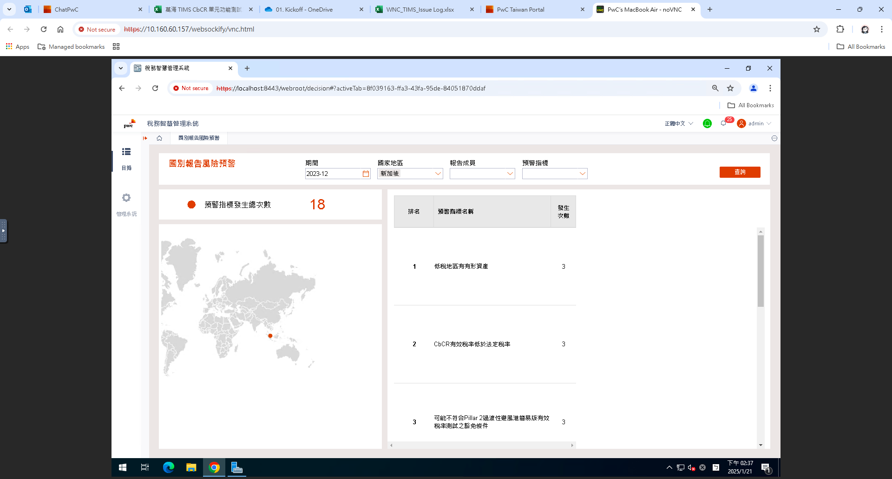
圖2 |  | ◆國家地區篩選新加坡
 |  | 右表報告成員顯示不正確，應有
 |  | 1.Bravely International Pte Ltd
 |  | 2.Wan Hai International Pte Ltd
 |  | 3.Wan Hai Lines (Singapore) Pte Ltd

 |  | 待圖一修改完畢再複測

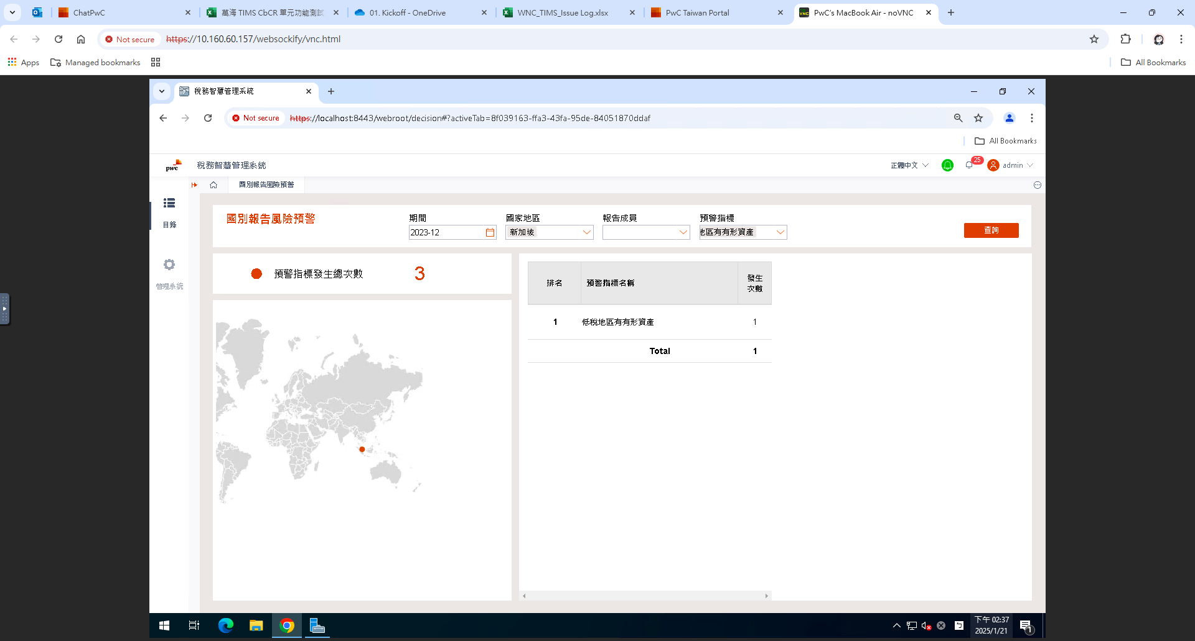
圖3 |  | ◆國家地區篩選新加坡，預警指標篩選低稅地區有有形資產
 |  | 右表報告成員顯示不正確，應有
 |  | 1.Bravely International Pte Ltd
 |  | 2.Wan Hai International Pte Ltd
 |  | 3.Wan Hai Lines (Singapore) Pte Ltd

 |  | 右表發生次數不正確，合計數應為3次

 |  | 待圖一修改完畢再複測

